箱唛扫码
Factory name (工厂名称)
PO. Number(订单号) | 82507-01 82508-01 83404-01
Style Code.(款号) | 8814-008
Product Code.(产品编号) | RECYCLE CARE LABEL RECYCLE COMPONENT LABEL | Carton No.(箱号):
Inner Packages(包装方式） | 2000pcs/ bundle | 1/1
SIZE/qty (尺码/数量) | 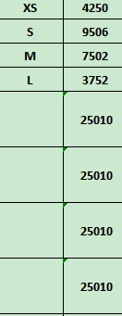
Carton Dimension（箱规） | 30*40*50 | Country of Origin：
Gross Weight（毛重） | 24kg | Made In China
Net Weight（净重） | 23.6kg
Remark（备注）

08814008829011
08814008829028
08814008829035
08814008829042
08814008829011
08814008829028
08814008829035
08814008829042

